상품제안서
엑스트라 듀얼 무선마이크 스피커세트 | 상품코드: S36817

 |  |  |  |  |  |  | 02-713-8555 | www.synergygift.co.kr
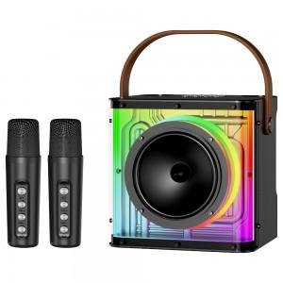 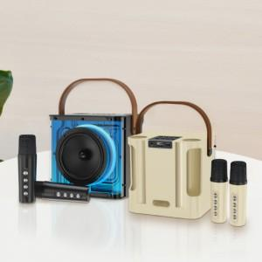 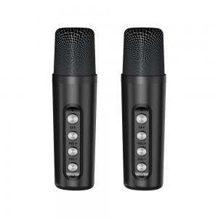

【상세/제작정보】

【인쇄/포장옵션】 | 실크, 레이저 / 포장지포장

【공급단가】 | 수량 | 10~ | 100~ | 300~ | 500~ | 1,000~
*VAT별도 | 단가 | 52,770원 | 50,810원 | 48,860원 | 46,900원 | 45,730원

【상품 URL】 | https://www.synergygift.co.kr:443/src/goods_detail.php?gdno=36817

